绿化种植数量规格清单
附件3：2025年国省道公路绿化任务(二期)工程采购清单

序号 | 项目 | 单位 | 数量 | 规格 | 备注 | 参考图片
1 | 砌筑花圃 | 米 | 360 | 单边花圃，宽1m，50*50花圃石，埋置12cm | 距离硬路肩10-20cm，确保纵向线形顺畅，端部半圆，包土包运包回填。
2 | 种植大红花（花圃内） | 平方米 | 78 | 多枝、10斤袋苗 | 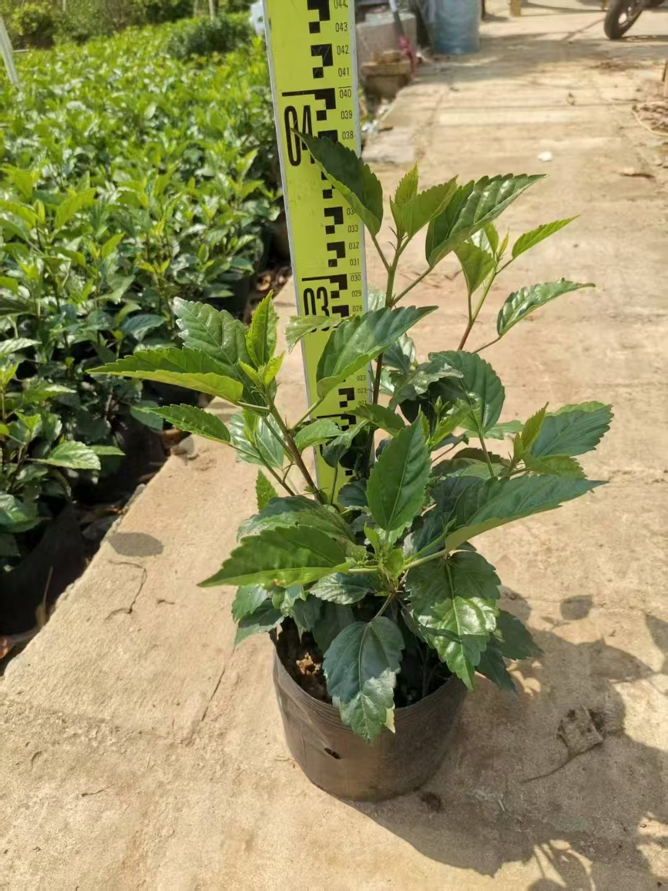 新砌筑花圃内满种，12株/m²。
3 | 种植簕杜鹃（花圃内） | 平方米 | 192 | 多枝、50*40盆苗 | 新砌筑花圃内满种，12株/m²。 | 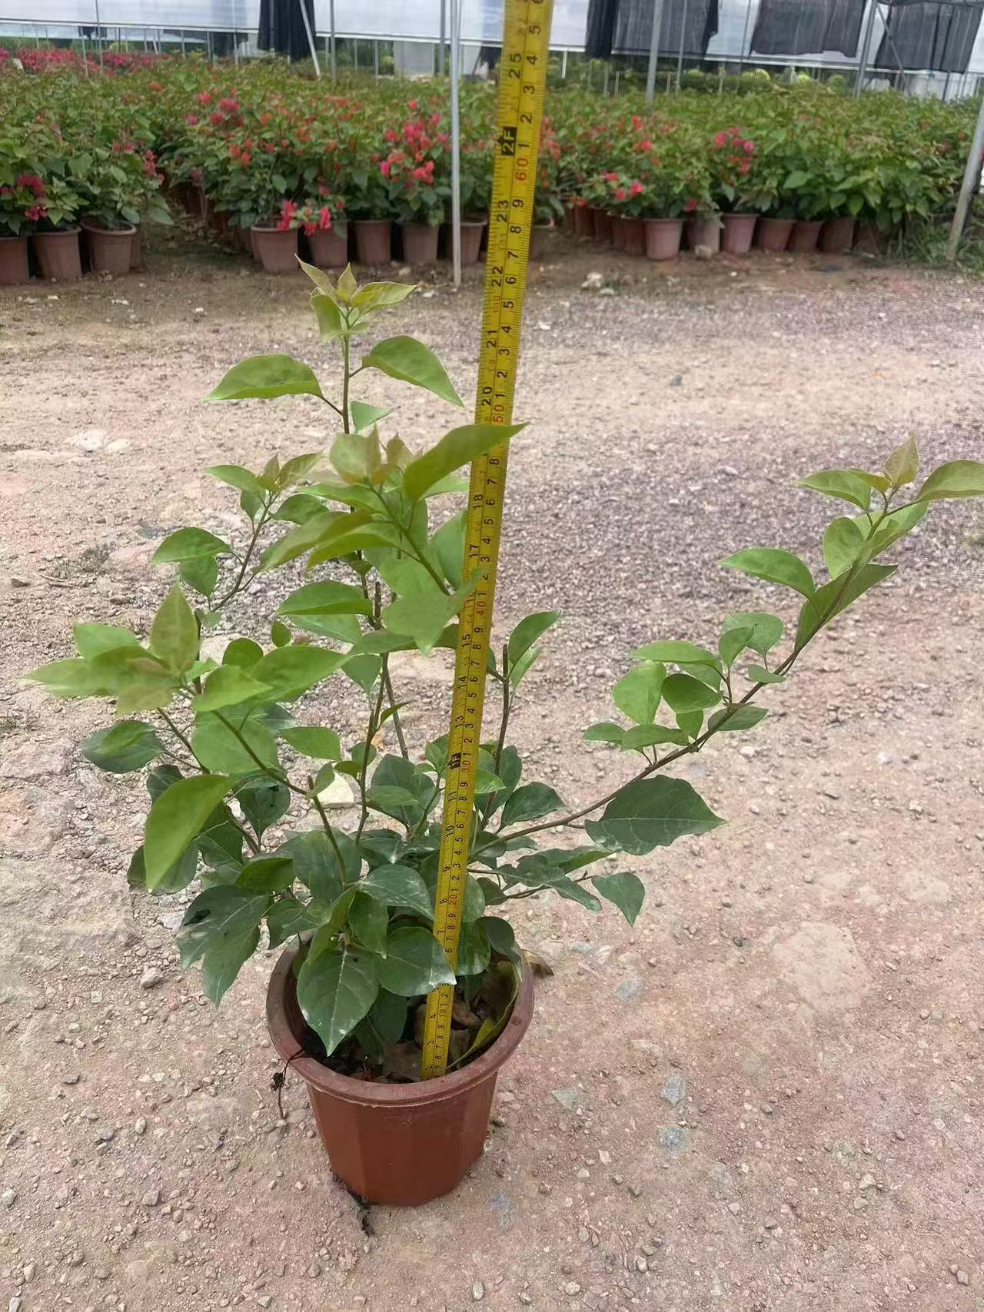
4 | 新种黄蓉（花圃内） | 平方米 | 90 | 多枝、10斤袋苗 | 新砌筑花圃内满种，12株/m²。 | 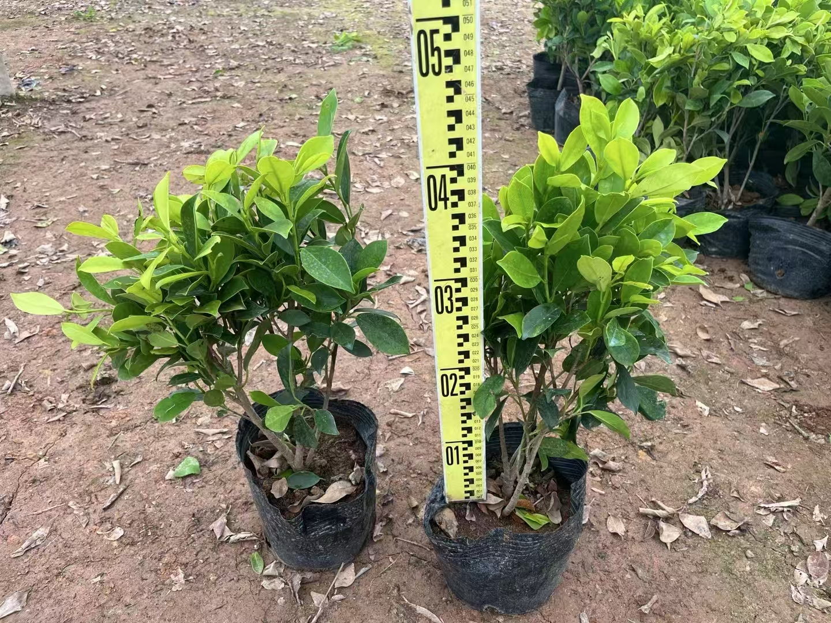
5 | 迁移非洲茉莉、黄蓉球（路侧） | 株 | 175 | 一挖一种 | 自K91+800~K93+700段内迁移，保证按类分段集中。
6 | 种植大红花（路侧） | 株 | 370 | 多枝、90*70布袋苗 | K91+980~K93+220上行路侧。K92+600~K92+950,K93+080~K93+130,K94~K95段下行路侧。
7 | 种植簕杜鹃（路侧） | 株 | 58 | 多枝、球形、90*60布袋苗 | 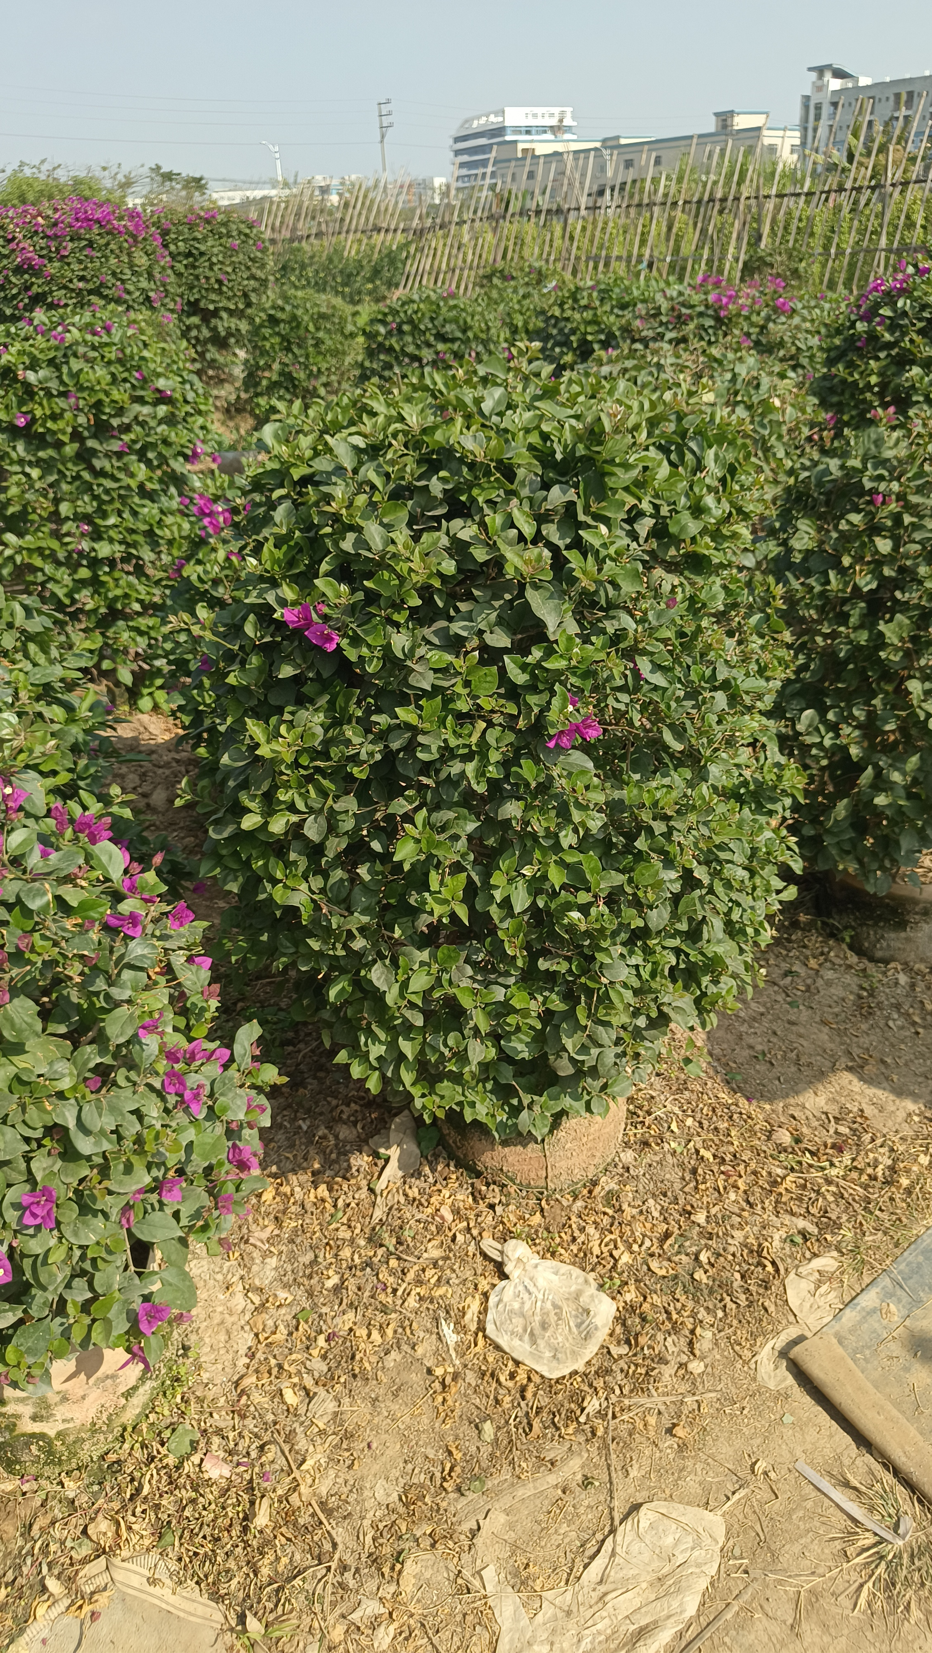 K92+430~K92+620上行路侧。K92~K93+100下行路侧。
8 | 种植非洲茉莉（路侧） | 株 | 142 | 80*80半密球，布袋苗 | K91+980～K92+110段路侧。 | 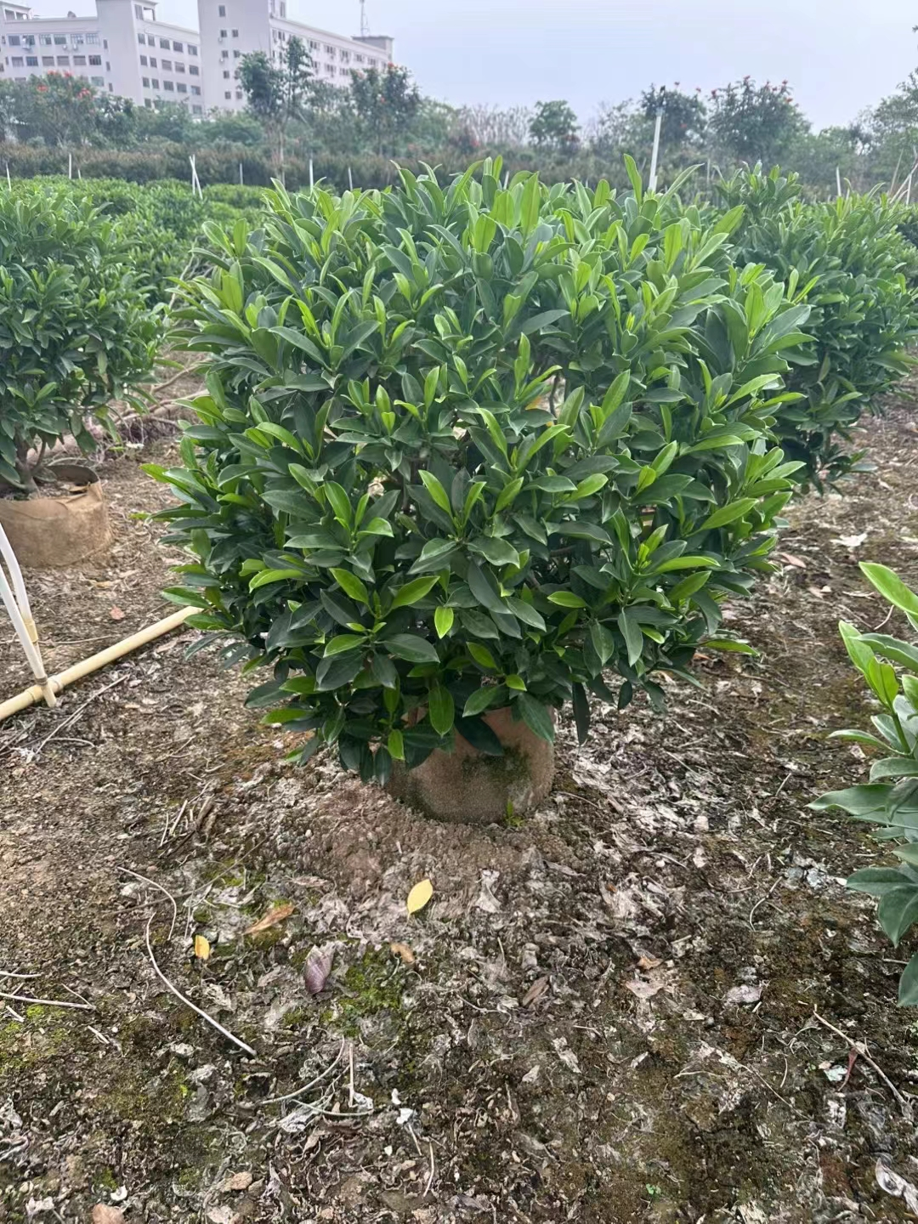
9 | 种植黄蓉（路侧） | 株 | 24 | 80*80球形，布袋苗 | K93+100～K93+220段路侧。 | 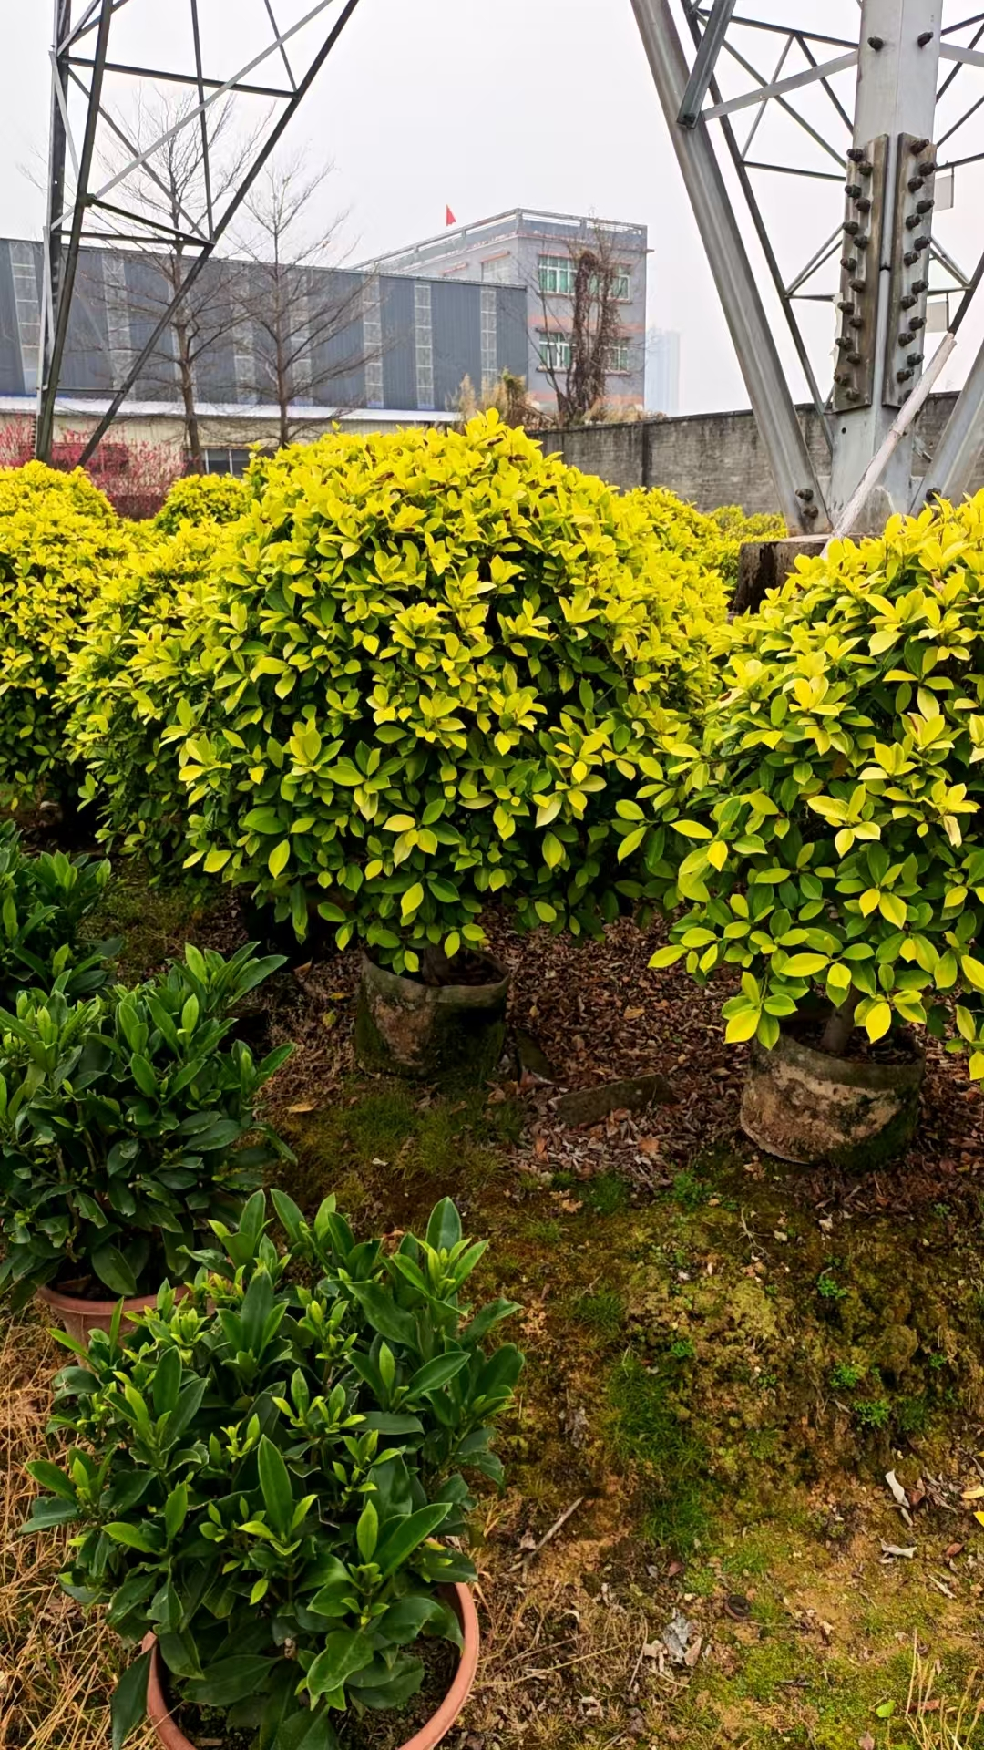
 | 合计

